Sheet1
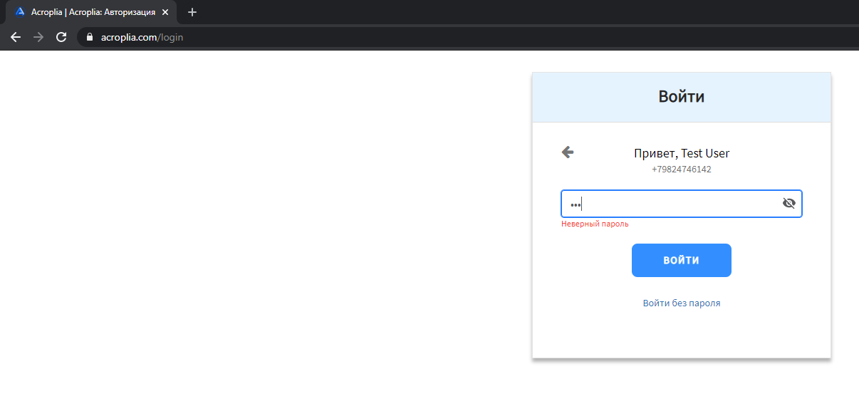
ID | Название | Действия до теста | Шаги | Данные | Ожидаемый результат | Актуальный результат | Статус | Рабочая машина | Пометки
1 | Убедиться, что пользователь может войти в систему по электронной почте, используя действующий адрес электронной почты и пароль | 1. Открыть https://demo.acroplia.com/login. 2. Пользователь зарегистрирован по электронной почте | 1. Заполнить поле email 2. Нажать кнопку продолжить 3. Заполнить поле password 4. Нажать кнопку войти | 1. Email: epickonfetka@gmail.com 2. Password: burgeR9240971 | Открылась страница https://demo.acroplia.com/connect | Открылась страница https://demo.acroplia.com/connect | Положительно | Windows 10 x64
2 | Убедиться, что пользователь не может войти в систему по электронной почте с использованием неверной электронной почты | 1. Открыть https://demo.acroplia.com/login | 1. Заполнить поле email 2. Нажать кнопку продолжить 3. Появляется красный текст с ошибкой | 1. Email: test@keks.test | Красный текст "недействительный адрес электронной почты" отображается под полем электронной почты | Красный текст "недействительный адрес электронной почты" отображается под полем электронной почты | Положительно | Windows 10 x64
3 | Убедиться, что пользователь не может войти по электронной почте, используя действующий адрес электронной почты и неверный пароль | 1. Открыть https://demo.acroplia.com/login 2. Пользователь зарегистрирован с паролем | 1. Заполнить поле email 2. Нажать кнопку продолжить 3. Заполнить поле password 4. Нажать кнопку войти | 1. Email: epickonfetka@gmail.com 2. Password: fakepassword | Красный текст «неверный пароль» отображается под полем пароля | Красный текст «неверный пароль» отображается под полем пароля | Положительно | Windows 10 x64
4 | Убедиться, что пользователь может войти в систему по телефону, используя валидный номер телефона и пароль | 1. Открыть https://demo.acroplia.com/login. 2. Пользователь зарегистрирован по электронной почте | 1. Заполнить поле phone 2. Нажать кнопку продолжить 3. Заполнить поле password 4. Нажать кнопку войти | 1. Phone: +79824746142 2. Password: burgeR9240971 | Открылась страница https://demo.acroplia.com/connect | Неверный номер телефона | Отрицательно | Windows 10 x64 | Не удалось зарегистрировать пользователя по номеру телефона на demo стенде. Смс не приходит
5 | Убедиться, что пользователь не может войти в систему по телефону с неверным номером | 1. Открыть https://demo.acroplia.com/login | 1. Заполнить поле phone 2. Нажать кнопку продолжить 3. Появляется красный текст с ошибкой | 1. Phone: +88005553535 | Красный текст «номер телефона недействителен» отображается под полем телефона | Красный текст «номер телефона недействителен» отображается под полем телефона | Passed | Windows 10 x64
6 | Убедиться, что пользователь не может войти в систему по телефону, используя действующий телефон и неверный пароль | 1. Открыть https://demo.acroplia.com/login 2. Пользователь зарегистрирован с помощью телефона | 1. Заполнить поле phone 2. Нажать кнопку продолжить 3. Заполнить поле password 4. Нажать кнопку войти | 1. Phone: +79824747777 2. Password: fakepassword | Красный текст «неверный пароль» отображается под полем пароля | Неверный номер телефона | Fail | Windows 10 x64 | Не удалось зарегистрировать пользователя по номеру телефона на demo стенде. Смс не приходит
7 | Убедиться, что пользователь не может войти в систему по телефону, используя действующий телефон и неверный пароль | 1. Открыть https://acroplia.com/login 2. Пользователь зарегистрирован с помощью телефона | 1. Заполнить поле phone 2. Нажать кнопку продолжить 3. Заполнить поле password 4. Нажать кнопку войти | 1. Phone: +79824747777 2. Password: fakepassword | Красный текст «неверный пароль» отображается под полем пароля | Красный текст «неверный пароль» отображается под полем пароля | Passed | Windows 10 x64 | Рабочий кейс на прод стенде

